Feuil1
 |  | ENTREPRISE
 |  | Nom et coordonnées CONTACT

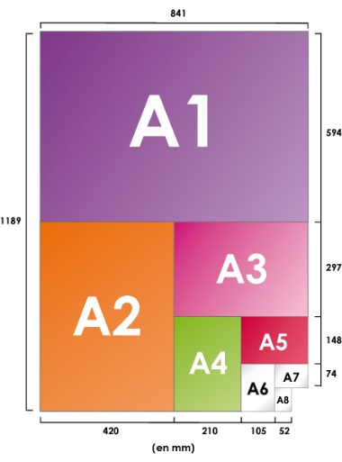
 |  | ADRESSE FACTURATION
44 Rue d'Alésia 75014 PARIS contact@excellence-vegetale.org 01 53 91 45 55 |  | DATE DE COMMANDE
 |  | ADRESSE LIVRAISON (si différente facturation)
 |  | DATE DE LIRAISON SOUHAITEE* Délai moyen = 2 semaines
 |  | Délai minimum de livraison pour les Roll up = 4 semaines
 | Référence | Désignation | Dim en cm | Qté | Prix unitaire | Total/ligne
 | FLEURS DE FRANCE
 | AFF A0 FDF | 1 lot x 2 Affiches Génériques FDF A0 | 84,1 x 118,9 |  | 9.90 € | - €
 | AFF A1 FDF | 1 lot x 2 Affiches Génériques FDF A1 | 59,4 x 84,1 |  | 9.90 € | - €
 | AFF A2 FDF | 1 lot x 3 Affiches Génériques FDF A2 | 42 x 59,4 |  | 9.90 € | - €
 | AFF A3 FDF | 1 lot x 3 Affiches Génériques FDF A3 | 29,7 x 42 |  | 7.90 € | - €
 | AFF A4 FDF | 1 lot x 10 Affiches Génériques FDF A4 | 21 x 29,7 |  | 4.90 € | - €
 | AFF A5 FDF | 1 lot x 10 Affiches Génériques FDF A5 | 14,8 x 21 |  | 4.90 € | - €
 | ROLLUPFDF | 1 Roll Up Générique Fleurs de France |  |  | 90.00 € | - €
 | AQUIFDF | 1 lot x 5 Panneaux aquilux à suspendre Générique FDF | 40 x 120 |  | 49.50 € | - €
 | KIT FDF WEB | 1 Kit digital web comprenant : |  |  | 20.00 € | - €
 |  | Bannières animées pour site web - 3 formats (300 x 250 / 320 x 480 / 728 x 90) en px
 |  | Fichiers images basse déf. Affiche + Logo Fleurs de France + Charte graphique
 | Toute déclinaison du modèle d'affiche Fleurs de France doit être soumise au préalable à Excellence Végétale pour validation.

 | LABEL ROUGE
 | AFF A0 LR | 1 lot x 2 Affiches Génériques LR A0 | 84,1 x 118,9 |  | 9.90 € | - €
 | AFF A1 LR | 1 lot x 2 Affiches Génériques LR A1 | 59,4 x 84,1 |  | 9.90 € | - €
 | AFF A2 LR | 1 lot x 3 Affiches Génériques LR A2 format 60x80 | 42 x 59,4 |  | 9.90 € | - €
 | AFF A3 LR | 1 lot x 3 Affiches Génériques LR A3 | 29,7 x 42 |  | 7.90 € | - €
 | AFF A4 LR | 1 lot x 10 Affiches Génériques LR A4 | 21 x 29,7 |  | 4.00 € | - €
 | AFF A5 LR | 1 lot x 20 Affiches Génériques LR A5 | 14,8 x 21 |  | 4.00 € | - €
 | ROLLUPLR | 1 Roll Up Générique Label Rouge |  |  | 90.00 € | - €
 | AQUILR | 1 lot x 5 Panneaux aquilux à susp Affiche Label Rouge | 40 x 120 |  | 49.50 € | - €
 | AQUIDAHLR | 1 lot x 5 Panneaux aquilux à susp Dahlias Label Rouge | 40 x 120 |  | 49.50 € | - €
 | AQUIROSLR | 1 lot x 5 Panneaux aquilux à susp Rosiers Label Rouge | 40 x 120 |  | 49.50 € | - €
 | AQUIGERLR | 1 lot x 5 Panneaux aquilux à susp Géranium Label Rouge | 40 x 120 |  | 49.50 € | - €
 | AQUISAPLR | 1 lot x 5 Panneaux aquilux à susp Sapins Label Rouge | 40 x 120 |  | 49.50 € | - €
 | AQUIGAZLR | 1 lot x 5 Panneaux aquilux à susp Gazon Label Rouge | 40 x 120 |  | 49.50 € | - €
 | KIT LR WEB | Kit digital web comprenant : |  |  | 20.00 € | - €
 |  | Bannières animées pour site web 3 formats (300 x 250 / 320 x 480 / 728 x 90) en px
 |  | Fichier images basse déf.
 | Tout support de communication utilisant le logo Label Rouge doit être soumis avant impression à Excellence Végétale pour validation.
 |  |  |  | SOUS -TOTAL |  | - €
EXCELLENCE VEGETALE |  |  |  | TVA |  | - €
44 Rue d'Alésia TSA 81449 |  | KIT DIGITAL FDF OFFERT SI COMMANDE IMPRESSION
75158 Paris Cedex 14 |  | KIT DIGITAL LR OFFERT SI COMMANDE IMPRESSION
contact@excellence-vegetale.org |  | FRAIS DE PORT (variable selon commande)
01 53 91 45 55 |  |  |  |  | TOTAL | - €

Règlement à l'ordre de EXCELLENCE VEGETALE
Crédit Agricole Maine Anjou
IBAN FR76 1790 6000 3200 0612 4753 226
Code SWIFT : AGRIFRPP879 |  |  | Délai de paiement : 60 jours date de facture

